エビデンス
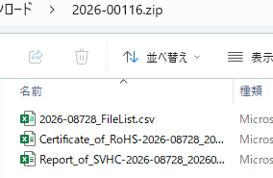
3
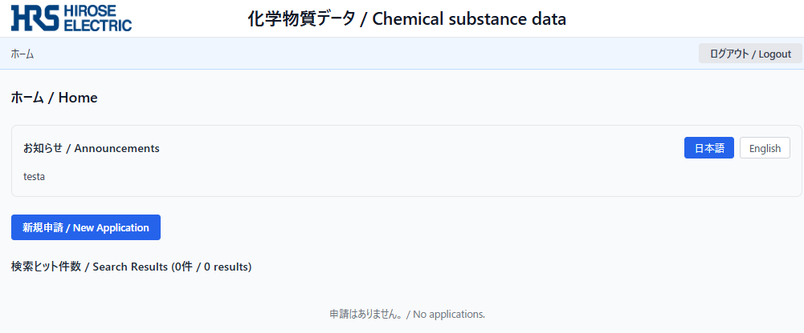

4,5
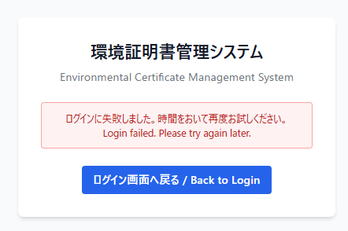
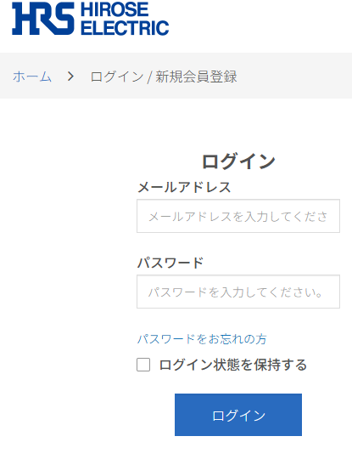

6,7
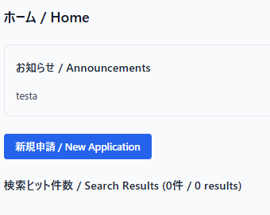
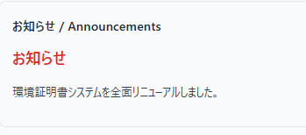

8,10
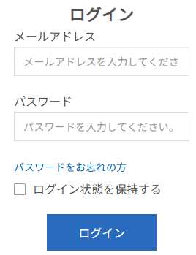

12～15

 | 更新後

18～25
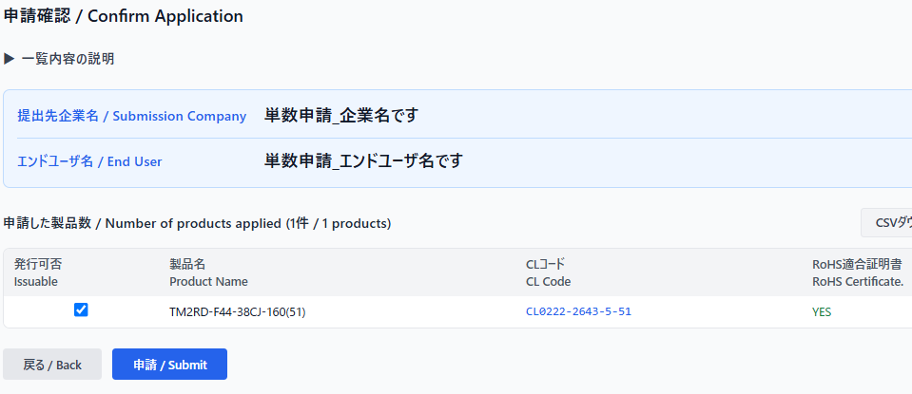

26

28～32

33
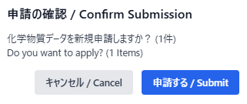

35～42
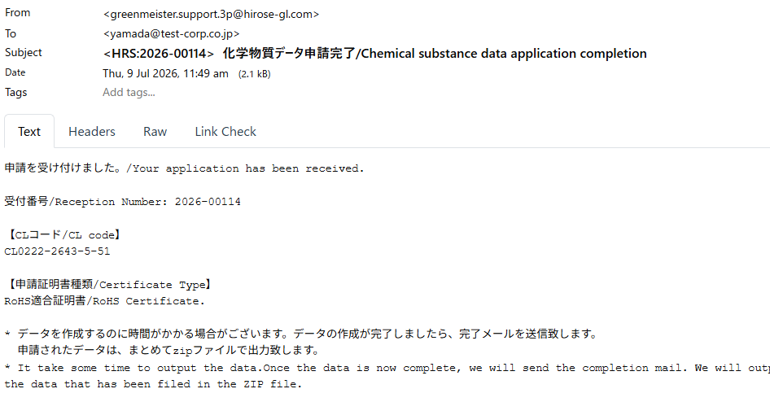

44,45
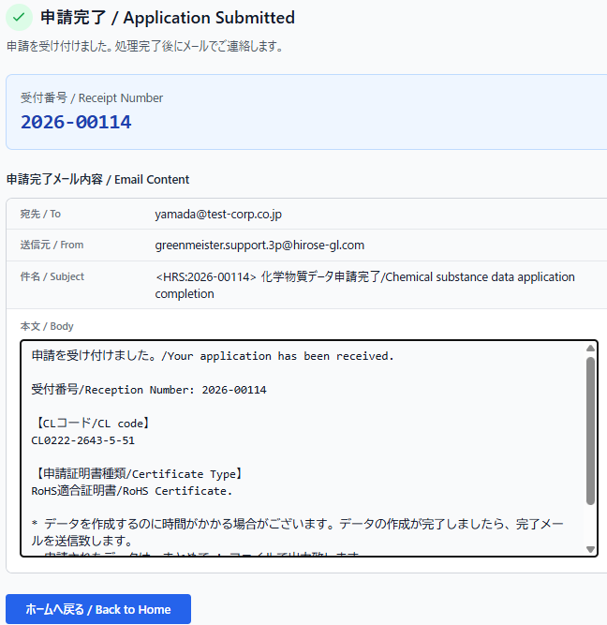

47～67
 | ID（主キー） | id | 164
 | 受付番号 | receipt_number | 2026-00114
 | 申請者アカウントID | account_id | customer001
 | 申請対象会社名 | company_name | 単数申請_企業名です
 | エンドユーザー名 | end_user_name | 単数申請_エンドユーザ名です
 | ステータス | status | unprocessed
 | 成分表 | flag_seibun_hyo | FALSE
 | RoHS証明書 | flag_rohs | TRUE
 | ハロゲンフリー証明書 | flag_halogen_free | FALSE
 | ICP分析証明書 | flag_icp | FALSE
 | SDS | flag_sds | FALSE
 | AIS | flag_ais | FALSE
 | chemSHERPA書類 | flag_chem_sherpa | FALSE
 | SVHC証明書 | flag_svhc | FALSE
 | 申請日時 | applied_at | 2026-07-09
 | 処理完了日時 | completed_at | « NULL »
 | 有効期限 | expires_at | « NULL »
 | 証明書ZIPのファイルサイズ | zip_file_size_bytes | « NULL »
 | 証明書ZIPのフォルダ数 | folder_count | « NULL »
 | 証明書ZIPのファイル数 | file_count | « NULL »
 | 申請内容CSV | csv_s3_key | gm/send/cert/2026-00114.csv
 | 証明書ZIP | zip_s3_key | « NULL »
68～70
 | 申請ID | application_id | 164
 | CLコード | cl_code | CL0222-2643-5-51
 | 製品名 | product_name | TM2RD-F44-38CJ-160(51)
72

74～85

87～107
 | ID（主キー） | id | 164
 | 受付番号 | receipt_number | 2026-00114
 | 申請者アカウントID | account_id | customer001
 | 申請対象会社名 | company_name | 単数申請_企業名です
 | エンドユーザー名 | end_user_name | 単数申請_エンドユーザ名です
 | ステータス | status | processed
 | 成分表 | flag_seibun_hyo | FALSE
 | RoHS証明書 | flag_rohs | TRUE
 | ハロゲンフリー証明書 | flag_halogen_free | FALSE
 | ICP分析証明書 | flag_icp | FALSE
 | SDS | flag_sds | FALSE
 | AIS | flag_ais | FALSE
 | chemSHERPA書類 | flag_chem_sherpa | FALSE
 | SVHC証明書 | flag_svhc | FALSE
 | 申請日時 | applied_at | 2026-07-09
 | 処理完了日時 | completed_at | 2026-07-09
 | 有効期限 | expires_at | 2026-08-08
 | 証明書ZIPのファイルサイズ | zip_file_size_bytes | 100
 | 証明書ZIPのフォルダ数 | folder_count | 10
 | 証明書ZIPのファイル数 | file_count | 5
 | 申請内容CSV | csv_s3_key | gm/send/cert/2026-00114.csv
 | 証明書ZIP | zip_s3_key | gm/data/rcv/cert/2026-00114.zip

108
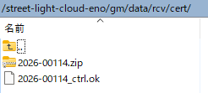

109～115
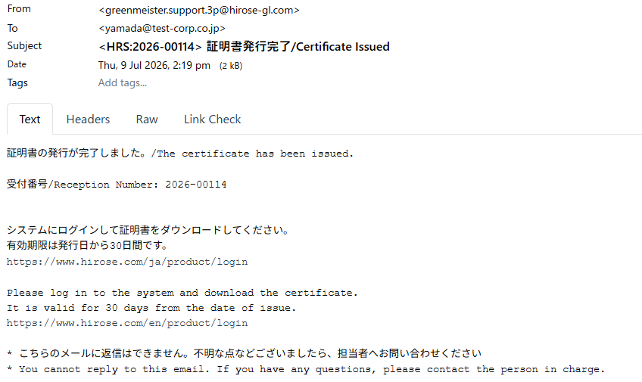

117～119
 | 更新前

 | 更新後

120,121

124～131

133～137

138～145
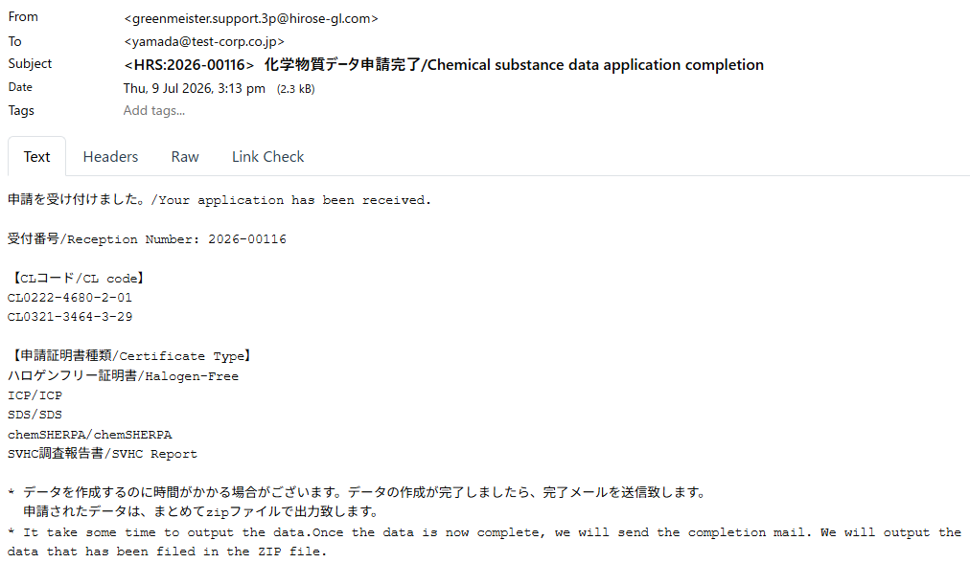

147,148
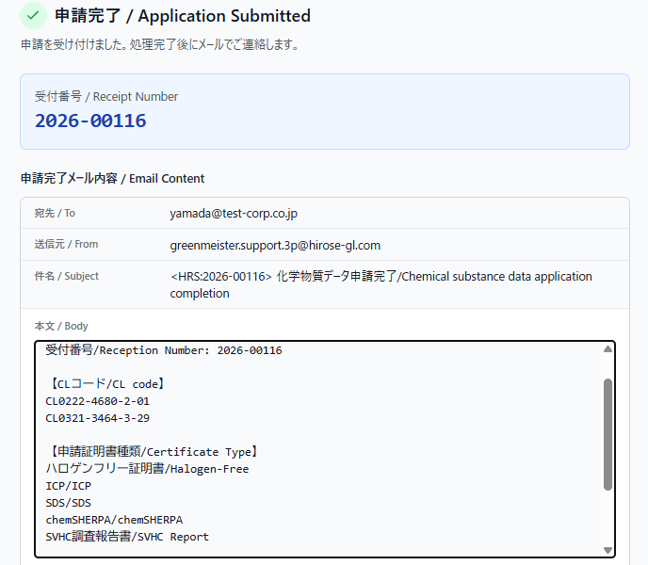

150～170
 | ID（主キー） | id | 166
 | 受付番号 | receipt_number | 2026-00116
 | 申請者アカウントID | account_id | customer001
 | 申請対象会社名 | company_name | 複数申請_A
 | エンドユーザー名 | end_user_name | 複数申請_B
 | ステータス | status | unprocessed
 | 成分表 | flag_seibun_hyo | FALSE
 | RoHS証明書 | flag_rohs | FALSE
 | ハロゲンフリー証明書 | flag_halogen_free | TRUE
 | ICP分析証明書 | flag_icp | TRUE
 | SDS | flag_sds | TRUE
 | AIS | flag_ais | FALSE
 | chemSHERPA書類 | flag_chem_sherpa | TRUE
 | SVHC証明書 | flag_svhc | TRUE
 | 申請日時 | applied_at | 2026-07-09
 | 処理完了日時 | completed_at | « NULL »
 | 有効期限 | expires_at | « NULL »
 | 証明書ZIPのファイルサイズ | zip_file_size_bytes | « NULL »
 | 証明書ZIPのフォルダ数 | folder_count | « NULL »
 | 証明書ZIPのファイル数 | file_count | « NULL »
 | 申請内容CSV | csv_s3_key | gm/send/cert/2026-00116.csv
 | 証明書ZIP | zip_s3_key | « NULL »

172～174
 | ID | id | 325 | 326
 | 申請ID | application_id | 166 | 166
 | CLコード | cl_code | CL0222-4680-2-01 | CL0321-3464-3-29
 | 製品名 | product_name | TM2RD-F44-4S-170AM(01) | H.FL-LP(A)-111-A-160

175
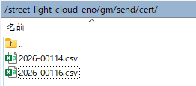

177～178

190～210
 | ID（主キー） | id | 166
 | 受付番号 | receipt_number | 2026-00116
 | 申請者アカウントID | account_id | customer001
 | 申請対象会社名 | company_name | 複数申請_A
 | エンドユーザー名 | end_user_name | 複数申請_B
 | ステータス | status | processed
 | 成分表 | flag_seibun_hyo | FALSE
 | RoHS証明書 | flag_rohs | FALSE
 | ハロゲンフリー証明書 | flag_halogen_free | TRUE
 | ICP分析証明書 | flag_icp | TRUE
 | SDS | flag_sds | TRUE
 | AIS | flag_ais | FALSE
 | chemSHERPA書類 | flag_chem_sherpa | TRUE
 | SVHC証明書 | flag_svhc | TRUE
 | 申請日時 | applied_at | 2026-07-09
 | 処理完了日時 | completed_at | 2026-07-09
 | 有効期限 | expires_at | 2026-08-08
 | 証明書ZIPのファイルサイズ | zip_file_size_bytes | 999
 | 証明書ZIPのフォルダ数 | folder_count | 9999
 | 証明書ZIPのファイル数 | file_count | 99999
 | 申請内容CSV | csv_s3_key | gm/send/cert/2026-00116.csv
 | 証明書ZIP | zip_s3_key | gm/data/rcv/cert/2026-00116.zip

211
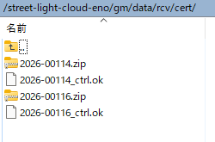

212～218
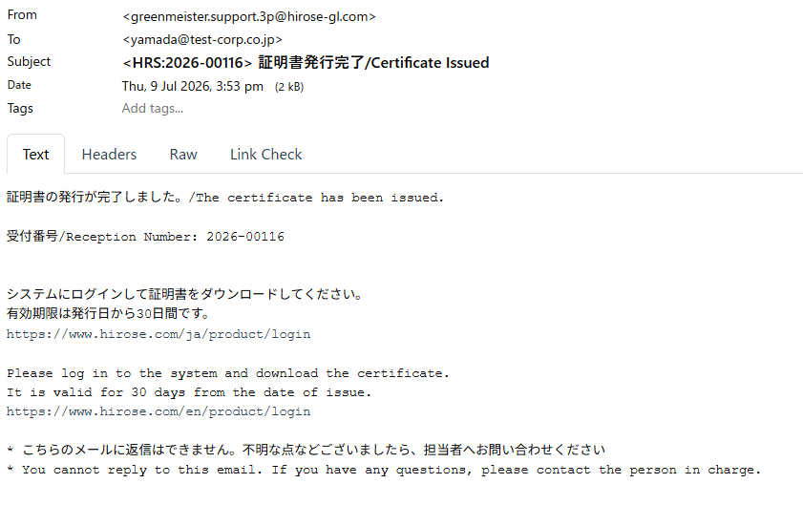

220～222

223,224

